mycut
Mycut Kalkulator von Optipac

Easy |  | Cool |  |  | Heavy

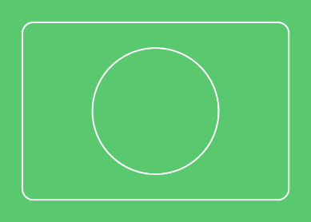



Fr. 2.96 |  | Fr. 3.41 |  |  | Fr. 4.16

 | aussen | innen
Länge mm | 250 | 210 | Wellenart | C-Welle 4 mm

Breite mm | 175 | 135 | Wellenfarbe | braun

Höhe mm | 20 | 12 | Digitaldruck | kein Druck |  | CMYK

Anzahl Lagen | 5 -lagig |  | Digitaldruck | kein Druck |  | Weiss

Stückzahl | 500 |  | Siebdruck | kein Druck |  | Pantone

Express | nein |  | Druck | 1 -lagig |  | Umfang

Verschluss | cooler Kleber |  | Druck | aussen oder innen |  | Art

Die Länge ist die Seite mit der Öffnung, das Innenleben kann völlig frei gestaltet werden
Wir empfehlen 2 mm Luft vom Inhalt bei Länge und Breite, bei Höhe ist keine Luft nötig
Die verschiedenen Wellen und Farben können auf Anfrage auch kombininert werden

Es wird vor jedem Auftrag ein Muster gefertigt, dieses dient auch zur Einordnung des Typs
Die Kosten dafür werden separat verrechnet mit: Easy und Cool Fr. 50.- / Heavy Fr. 100.-
Lieferung innert wenigen Tagen, bedruckte Muster kosten zusätzlich Fr. 100.-

Die Produktion ist immer Digital, keine Kosten für Stanzmesser oder Klischee
Alle Preise sind inklusive Lieferung, und exklusive aktueller Preisanpassung und 7,7% MwSt.

Liefertermin bis 500 Stück ist in der Regel der kommende Montag in 2 Wochen.
Pro weitere 500 Stück jeweils 1 weiterer Arbeitstag, Expressaufträge auf Anfrage

Allfällige Druckdaten werden vom Kunden in den von uns gestellten Stanzriss abgefüllt.
Dieser wird anhand des Musters gefertigt, und nur mit einem Auftrag zugestellt.
Bei brauner und schwarzer Welle sollten Farben mit Zusatzkosten weiss unterlegt werden !

